【様式36-1】DB請負費内訳書
様式36-1
Ⅳ DB請負金額内訳書
ア 総括表
〇各年度の費用の計上について
部分引渡しや工程に合わせて、各年度の出来高金額を設定してください。
様式36に記載する出来高金額は、下図※の「年度支払い額」としてください。
具体的には、契約書（案）23条にもあるように設計業務が完了していないと施工ができませんので、施工が始まる前までに設計費を積み上げていただくことになります。また、各年度の出来高予定相当額については別紙8 出来高査定率に係る特約条項を参考に金額を設定してください。なお、実際の年度支払い額は契約書（案）の表紙に記載あるとおり、各年度の出来高予定相当額の9割となります。その他、各業務費に金額を入れていただく場合、それらに伴う共通仮設費・現場管理費・一般管理費は率計算（公共の積算基準による率）の金額以上となる場合は、内訳を示し、市の了承を得る必要があります。
また、工事費を計上する場合は、工事監理費も必要になるかと思いますので、適切に金額をお見込みください。
※年度支払い額のイメージ図
〇設計業務に関して
実施設計業務の完了時とは、要求水準書等に記載されている成果品や報告書等について、実施設計段階で必要な図面含めすべて市に提出し、確認を受けた時点を示します。
この成果品や報告書等には、計画通知関連書類及び確認済証（建築基準法第の規定による）が含まれるため、実施設計図面の作成を実施設計業務の完了とすることがないようにご注意ください。
設計業務の中に、建設業務段階において設計意図伝達を行うこと。（要求水準書P32）となっています。
①事業者の中には建設工事前（実施設計完了時）に施工企業へ設計意図伝達する場合もあれば、
②建設期間の間意図伝達業務を行う事業者もいます。
約款別紙8の出来高査定についても設計の部分を３つに分けているのが上記による理由です。
①の場合は工事着手前までに伝達が終わるので設計業務完了しますが、
②の場合は工事着手前までには実施設計完了している状態で、建設業務の完了と同時に設計業務も完了する形です。
なお、設計意図伝達業務は建設途中の出来高査定はなく完了して100％支払いになるので、建設期間複数年度に渡り費用が計上されるということはありません。
ちなみに23条は『発注者は、提出された設計成果物及び設計成果物に基づく建設業務又は解体・撤去工事業務を承諾する場合は、その旨を受注者に通知しなければならない。』なので②の場合（実施設計完了）で工事着手可能です。
〇工事費における各種経費に関して
工事費における各種経費に関する出来高査定の考え方は、直接工事費の出来高率から-0.1%した率で「年度支払い額」をお見込みください。
 |  |  |  |  |  |  |  | （単位：円）
 |  |  | 項目 | 令和9年度 | 令和10年度 | 令和11年度 | 合 計 | 備 考
設計費
 | 拠点整備に係る設計業務
 |  | 基本設計に係る業務
 |  |  | （内、新築施設の建築に係る業務）
 |  |  | （内、新築施設の建築設備に係る業務）
 |  |  | （内、既存建築物改修に係る業務）
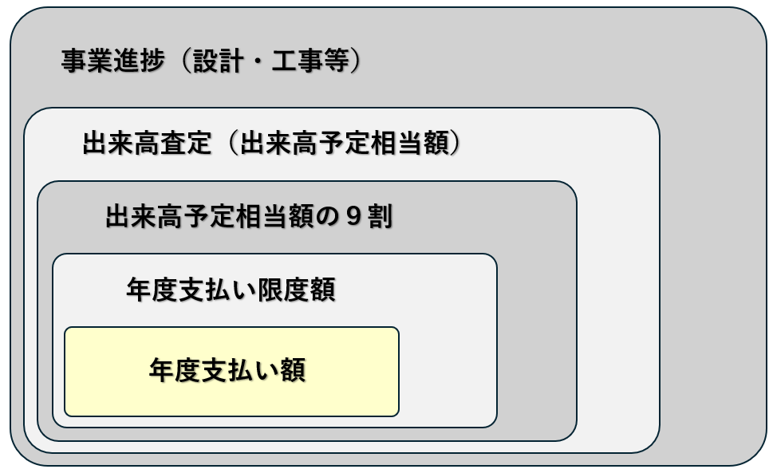
 |  |  | （内、公園整備に係る業務）インフラ整備範囲含む
 |  | 実施設計に係る業務
 |  |  | （内、新築施設の建築に係る業務）
 |  |  | （内、新築施設の建築設備に係る業務）
 |  |  | （内、既存建築物改修に係る業務）
 |  |  | （内、既存建築物の解体・撤去等業務に係る業務）
 |  |  | （内、公園整備に係る業務）
 |  | 意図伝達に係る業務
 |  |  | （内、新築施設の建築に係る業務）
 |  |  | （内、新築施設の建築設備に係る業務）
 |  |  | （内、既存建築物改修に係る業務）
 |  |  | （内、既存建築物の解体・撤去等業務に係る業務）
 | インフラ整備に係る設計業務
 |  | 公園整備の設計に係る業務
 |  |  | （内、実施設計に係る業務）
工事費
 | 拠点整備に係る建設業務
 |  | 新設施設（建築）
 |  |  | 新設施設の建設に係る業務
 |  |  | 共通費等
 |  |  | 什器・備品等の調達・設置費
 |  | 新設施設（建築設備）
 |  |  | 新設施設の建設に係る業務
 |  |  | 共通費等
 |  | 既存建築施設の改修
 |  |  | 既存建築施設改修の建設に係る業務
 |  |  | 共通費等
 |  | 既存建築施設の解体・撤去業務
 |  |  | 解体・撤去工事に係る業務
 |  |  | 共通費等
 |  | 公園整備
 |  |  | 公園整備の建設に係る業務
 |  |  | 共通費等
 | インフラ整備に係る建設業務
 |  | 公園整備
 |  |  | 公園整備の建設に係る業務
 |  |  | 共通費等
工事監理費
 | 拠点整備に係る工事監理業務
 |  | 新設施設の工事監理に係る業務
 |  | 既存建築施設改修の工事監理に係る業務
 |  | 既存建築施設の解体・撤去業務の工事監理に係る業務
 |  | 公園整備の工事監理に係る業務
 | インフラ整備に係る工事監理業務
 |  | 公園整備の工事監理に係る業務
小計
消費税及び地方消費税相当額
合計（税込）
注１ 金額単位：円（１円未満は切り捨てとすること）
注２ 項目の内訳は原則上記によるが、必要に応じて追加又は細分化すること。
注３ 価格は入札公告日を積算基準日として算出することとし、将来の物価変動額を含まないこと。
注４ 消費税率及び地方消費税率の合計税率は１０％とすること。
注５ 関連する様式と整合させること。
注６ 提出に当たっては、この記入要領（注）及び表中の（※）を削除すること。
注７ CD-R等に保存して提出するExcelデータは、計算式やリンク等を残したファイルとすること。
注８ 設計費、工事費、什器・備品等の調達・設置費及び工事監理費の内訳の詳細は様式36-2～36-5に記載のこと。

